상품제안서
플라워 코팅장바구니 | 상품코드: F19449

 |  |  |  |  |  |  | 02-412-0044 | www.easy1.co.kr
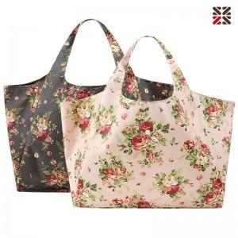

【상세/제작정보】 | <p>&nbsp;</p><p>※ 현재 핑크, 브라운 색상만 진행 가능합니다.</p><p>&nbsp;</p><p>600*330*230mm 폴리,내부 PVC코팅원단 OPP포장/ A타입:브라운,핑크 B타입:그레이,네이비</p><p>&nbsp;</p>

【인쇄/포장옵션】 | 실크 / OPP(비닐)

【공급단가】 | 수량 | 100~ | 300~ | 500~ | 1,000~ | 3,000~
*VAT별도 | 단가 | 5,130원 | 4,940원 | 4,750원 | 4,560원 | 4,440원

【상품 URL】 | https://dev.easy1.co.kr:443/src/goods_detail.php?gdno=19449

